Estadísticas
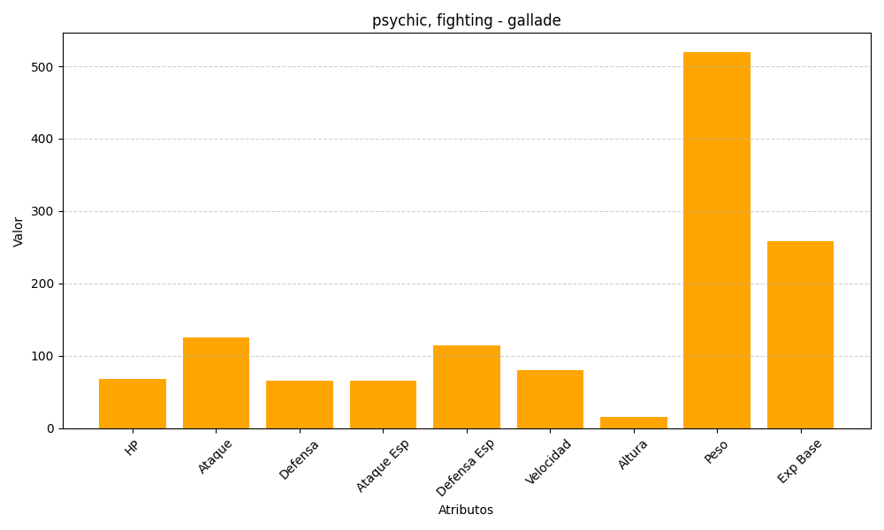
ID | Nombre | Tipo | HP | Ataque | Defensa | Ataque Especial | Defensa Especial | Velocidad | Altura | Peso | Experiencia Base
475 | gallade | psychic, fighting | 68 | 125 | 65 | 65 | 115 | 80 | 16 | 520 | 259

